4月任务安排
日期 | 2021/3/29-2021/4/9 | 2021/4/12-2021/4/16 | 2021/4/19-2021/5/9 | 2021/5/10-2021/5/16 | 2021/5/17-2021/5/23 | 2021/5/24-2021/5/30 | 2021/5/31-2021/6/6 | 2021/6/7-2021/6/20
任务内容 | 后端任务：使用Spring Boot框架搭建RESTFul API与单元测试 （1）项目地址：https://github.com/liyingdhls/InternshipTeamProject（注册之后将用户名发群里申请项目权限） （2）参数包括：产品id(整型，唯一)，产品名称,产品价格，产品描述 （3）实现接口： 查询产品列表； 创建一个产品； 根据产品id查询产品； 根据产品id更新产品信息； 根据产品id删除产品信息； （4）通过单元测试进行验证； 前端任务：项目地址同上 （1）使用vue实现产品模糊搜索功能；（产品展示如图1，产品列表包含图片、名称、详情） （2）页面记录历史搜索记录； 任务提交截止日期4月9日 | 后端任务： （1）集成swagger2，学习如何使用Swagger为Spring Boot项目自动生成API文档； （2）生成swagger静态文档； （3）使用国产数据库连接池Druid连接mysql数据库。 前端任务： （1）使用vue框架实现意见反馈功能； （2）页面元素包括手机号，反馈类型以及反馈内容，内容100字以内； （3）字数要根据输入内容变化。 页面参考图2 任务提交截止日期4月19日 | 后端任务： （1）使用Eureka实现服务注册与发现（空余时间可了解使用Nacos实现服务注册与发现） （2）服务消费者： 使用Ribbon来实现服务的调用以及客户端均衡负载 前端任务：使用vue框架实现tab切换功能；（页面参考图3） 任务提交截止日期5月9日 | 后端任务：使用java实现调用http请求（调用之前已有接口） 前端任务： 1、前三周的项目要适配动端，页面效果尽量美观； 2、前三周项目合成一个，利用底部导航栏实现页面切换 任务提交截止日期5月16日 | 后端任务：使用AES加密方式实现接口入参的加密及出参的解密 前端任务：在前面项目基础上底部导航栏增加个人中心页签实现个人登录：包括密码登录和手机短信登录，登录后进入个人中心,页面参考图4 任务提交截止日期5月23日 | 后端任务：将项目打成jar包，使用java -jar命令启动jar包，通过验证接口能否调用来验证项目是否部署成功 前端任务：使用swiper实现轮播图效果 任务提交截止日期5月30日 | 后端任务：将前端页面（前端同学开发的项目）放在后台项目中（web项目），启动项目可以访问页面 前端任务： 任务提交截止日期6月6日 | 后端任务：本地安装Redis，了解Redis数据类型，并实现字符串类型、hash类型数据的存储与删除 前端任务： 任务提交截止日期6月20日
后端推荐安装工具： JDK环境：1.8 Node环境：10.20.1或以上版本 开发工具：IntelliJ IDEA、VS Code 版本管理工具：Git 项目管理工具：Apache Maven 3.2.5或以上版本 数据库管理工具：DataGrip/Navicat等 调试工具：Postman
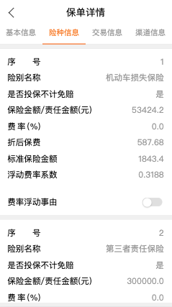
前端推荐安装工具： Node环境：10.20.1或以上； 开发工具：IntelliJ IDEA、VS Code; 版本管理：Git

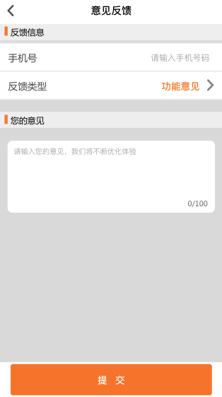
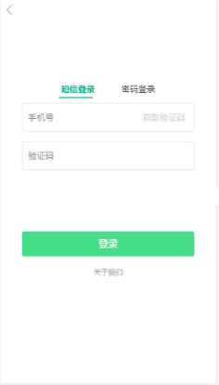
图1

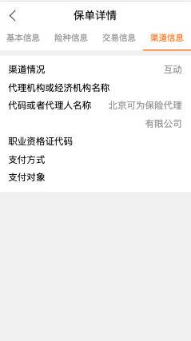

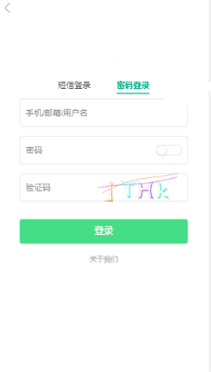

 |  | 图2

 |  |  | 图3

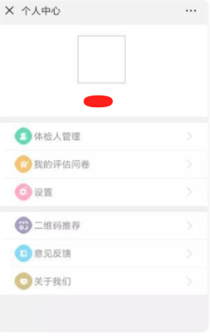

 |  |  |  |  | 图4

